mapaProcesos
MAPA DE PROCESOS UNIVERSIDAD

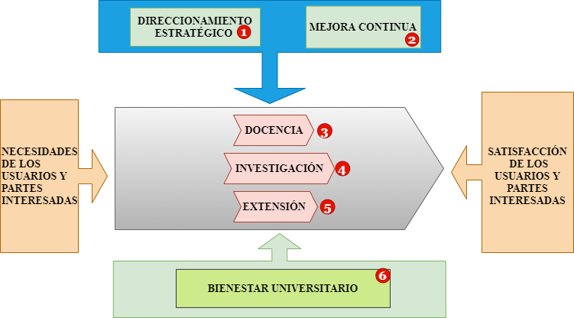
PROCESOS ESTRATÉGICOS

PROCESOS MISIONALES

PROCESOS DE APOYO

caracterizacionP1
 | MACROPROCESO ESTRATÉGICO PROCESO: DIRECCIONAMIENTO ESTRATÉGICO
OBJETIVO | Formular lineamientos, metodologías y estrategias que le permitan a la institución contar con instrumentos apropiados para la planeación, dirección y control de sus procesos, en virtud de su misión y funciones dentro de la sociedad.
ALCANCE | El proceso inicia cuando se realiza la planeación del desarrollo institucional y termina con la evaluación de los resultados de dicha planeación.
RESPONSABLE | Consejo Superior Universitario.
PROVEEDORES | ENTRADAS | PROCEDIMIENTOS | SALIDAS | USUARIOS
Consejo superior universitario, Consejo academico, Rectoria. | Misión y Visión aprobadas y normatividad vigente. | 1. Análizar las necesidades de la comunidad universitaria y formular un plan de acción. | Cronograma de actividades | En general toda comunidad universitaria
Consejo superior universitario, Consejo academico, Rectoria. | Necesidades y tendencias del entorno | 2. Estructurar planes, programas y proyectos. | Planes, programas y proyectos institucionales. | Comunidad universitaria, todos los procesos.
Consejo superior universitario, Consejo academico, Rectoria, secretaría general. | Planes, programas y proyectos. | 3. Establecer los resultados esperados de los planes, programas y proyectos. | Documento que contiene que resultados se esperan, firmado y aprobado. | Comunidad universitaria, todos los procesos.
Consejo superior universitario, Consejo academico, Rectoria, secretaría general. | Misión y Visión aprobadas y normatividad vigente. | 4. Reestructurar la misión y la visión, siempre y cuando sea necesario para la ejecución y los resultados de todo el direccionamiento estratégico | Misión y visión corregidas. | Comunidad universitaria, todos los procesos y partes interesadas.
Rectoria | Documentos planteados | 5. Aprobar los planes, programas, proyectos, plan de acción, visión y misión. | Documentos aprobados | Comunidad universitaria, todos los procesos y partes interesadas.

 |  | INCLUIR AQUÍ UN LINK A LA(S) GRÁFICA(S) QUE MODELA(N) ESTE PROCEDIMIENTO (DIAGRAMAS DE FLUJO O MAPAS DE PROCESOS CRUZADOS)

Recursos | Documentos | Registros | Requisitos | Seguimiento
Recursos tecnológicos, talento humano competente, instalaciones físicas, recursos económicos y formatos de recoleccion de datos. | Reglamentación vigente, misión y visión, presupuesto para planes,programas y proyectos y Sistema Integral de Gestión de Calidad. | Encuestas de necesidades de la comunidad educativa, facturas de costos de gestión, encuestas de satisfacción y opinión. | Normatividad vigente de la institución, INTERRELACIÓN REQUISITOS DE LA NORMA NTCGP 1000: 2009 CON LOS PROCESOS DEL SGC (SISTEMA DE GESTIÓN DE CALIDAD) | Control de procesos mediante periodicidad establecida
Medición
Indicador | Formula | Frecuencia Medición | Metas | Seguimiento
$$\frac{\# de estudiantes satisfechos}{\# total de estudiantes}$$
Nivel de necesidades satisfechas |  | Cada trimestre | Lograr que el direccionamiento estratégico de la institución haga que esta se posicione entre las mejores del país y sea reconocida por su gestión. | Hacer verificaciones periodicas a los procesos involucrados

diagramaFlujoP1
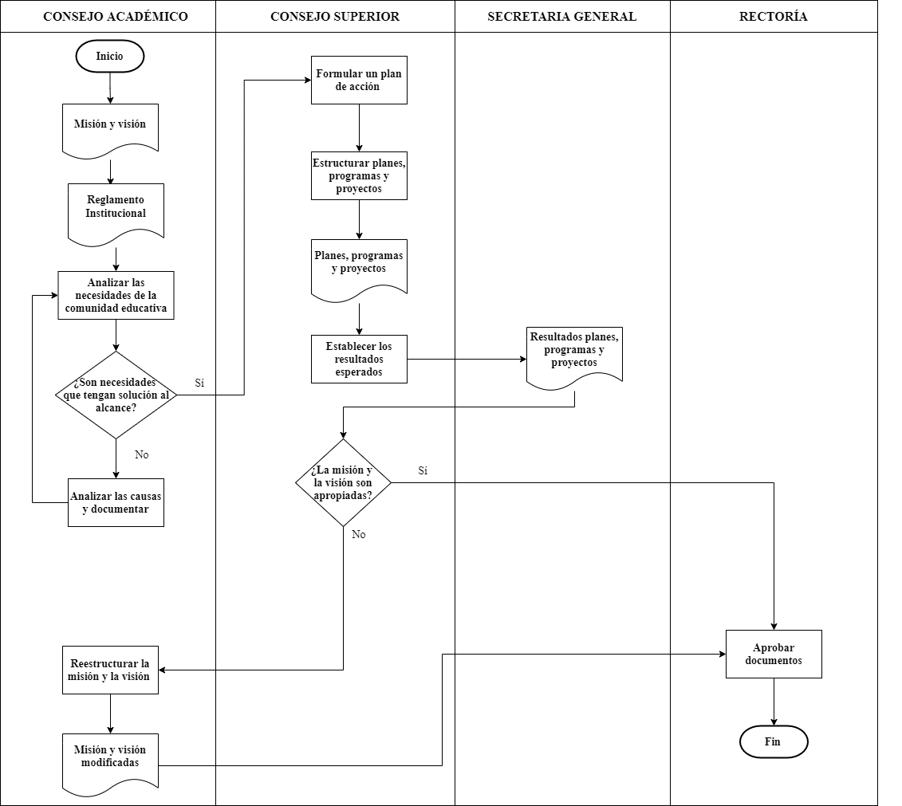
DIAGRAMA DE FLUJO PROCESO DE DIRECCIONAMIENTO ESTRATÉGICO

caracterizacionP2
 | MACROPROCESO ESTRATÉGICO PROCESO: MEJORA CONTINUA
OBJETIVO | Brindar asesoria oportuna y permanente a la rectoría y hacer acompañamiento a todos los procesos de la universidad mediante actividades de seguimiento y control
ALCANCE | Este proceso aborda todos los procesos de gestión de la institución
RESPONSABLE | Representante de la Rectoría
PROVEEDORES | ENTRADAS | PROCEDIMIENTOS | SALIDAS | USUARIOS
Todos los procesos, comunidad académica, egresados y rectoría. | Documentación interna y externa y documentos generados en los procesos | 1. Elaborar un plan de seguimiento y control a las actividades de los procesos. | Plan de trabajo y cronogramas de control de procesos. | Comunidad académica y área administrativa.
Auditores internos, rectoría y entes gubernamentales | Documentación interna y externa y documentos generados en los procesos | 2. Elaborar un plan de auditorías internas. | Plan de auditorias y cronogramas de realización. | Entes gubernamentales, comunidad academica y agentes internos.
Auditores internos, personal de gestión documental | Documentación interna y externa y documentos generados en los procesos | 3. Recolectar y analizar información de los procesos | Documentación debidamente revisada y analizada | Rectoría, comunidad académica
Auditores internos | Documentación debidamente revisada y analizada | 4. Proponer mejoras a los procesos | Plan de mejoramiento y actas | Comunidad académica y área administrativa.
Representante de la rectoría | Plan de mejoramiento y actas | 5. Aplicar las acciones de mejora | Mejoramiento en los procesos | Todos los procesos, Comunidad en general.

 |  | INCLUIR AQUÍ UN LINK A LA(S) GRÁFICA(S) QUE MODELA(N) ESTE PROCEDIMIENTO (DIAGRAMAS DE FLUJO O MAPAS DE PROCESOS CRUZADOS)

Recursos | Documentos | Registros | Requisitos | Seguimiento
Recursos económicos, recurso humano capacitado, Documentación interna y externa, recursos tecnológicos, Software institucional, instalaciones físicas | Documentación de todos los procesos, Procedimiento de auditorias internas de calidad, Procedimiento de archivo y conservación de documentos, Procedimiento de radicación y distribución de documentación interna y externa. | Plan de mejoramiento de procesos y formularios de auditoría. | Ley 872/03, ley 87/ , decreto4110/04, ley 594/00, acuerdos 060/01 y 042/02,decreto2375/06, decreto2917/07, Reglamento institucional | Control de mejoramiento de procesos y auditorias teniendo en cuenta los cronogramas establecidos.
Medición
Indicador | Formula | Frecuencia Medición | Metas
$$\frac{\# de procesos que no necesitan mejoras}{\# total de procesos}$$
Nivel de procesos con auditorias positivas |  | Semestralmente o cada que auditoría interna lo solicite. | Conseguir el mejoramiento de cada uno de los procesos, consiguiendo una calificación aceptable en auditorias. | Hacer verificaciones periodicas a los procesos involucrados

diagramaFlujoP2
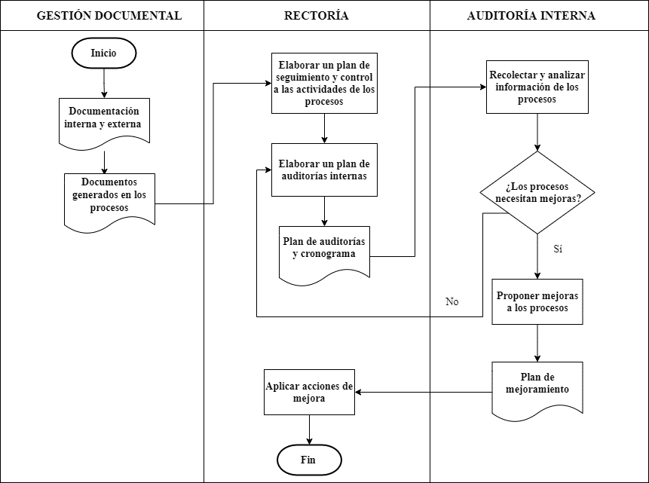
DIAGRAMA DE FLUJO PROCESO DE MEJORA CONTINUA

caracterizacionP3
 | MACROPROCESO MISIONAL PROCESO: DOCENCIA
OBJETIVO | Garantizar el proceso de formación integral del talento humano en los diferentes programas académicos de pregrado y posgrado.
ALCANCE | Este proceso inicia con la definición de los programas académicos de pregrado y posgrado y culmina con la graduación de los profesionales formados en la institución.
RESPONSABLE | Vicerrector académico
PROVEEDORES | ENTRADAS | PROCEDIMIENTOS | SALIDAS | USUARIOS
Estado, consejo académico | Leyes y decretos del Ministerio de Educación Nacional | 1. Crear un programa académico | Acuerdos de creación y modificación de programas | Comunidad académica
Consejo superior universitario | Acuerdos que rigen en la universidad | 2. Realizar la planificación de la labor académica | Calendario académico, horarios, recursos y solicitud de vinculación docente. | Docentes y estudiantes
Consejo Académico, Rectoría, Aspirante a estudiante | Resoluciones y normatividad referente a matriculas | 3. Matricula de estudiantes nuevos y antiguos | Constancia de matricula del estudiante | Estudiantes
Consejo Académico y Consejo Superior | Acuerdo de creación de programas y planes de estudio | 4. Desarrollo de las actividades academicas | Acuerdo Pedagógico, Plan de Trabajo, Informe de labor académica | Estudiantes
Consejo académico | Documentos para graduación | 5. Gestionar graduación de estudiantes | Verificación de cumplimiento de requisitos | Estudiantes
Consejo superior universitario | Acuerdo que regula la certificación de estudiantes | 6. Emitir certificados | Solicitud, certificado | Estudiantes
Consejo académico | Acuerdo que regula la evaluación docente | 7. Realizar evaluación a docentes | Resultado de la evaluación docente | Docentes
 |  | INCLUIR AQUÍ UN LINK A LA(S) GRÁFICA(S) QUE MODELA(N) ESTE PROCEDIMIENTO (DIAGRAMAS DE FLUJO O MAPAS DE PROCESOS CRUZADOS)

Recursos | Documentos | Registros | Requisitos | Seguimiento
Recurso humano calificado, Instalaciones físicas, Portal web, recursos tecnológicos, recursos económicos | Ley 30, decretos, acuerdos y resoluciones de la universidad | Resultados de la evaluación docente y estudiantes graduados exitosamente | Ley 30, Decreto 1075 de 2015, Resoluciones y disposiciones por programa, ley 1188 de 2008 | Control de procesos mediante periodicidad establecida
Medición
Indicador | Formula | Frecuencia Medición | Metas
$$\frac{\# de estudiantes desertores}{\# total de estudiantes}$$
Indice de deserción en la universidad |  | Cada semestre | Lograr que la deserción reduzca significativamente | Hacer verificaciones periodicas a los procesos involucrados

diagramaFlujoP3
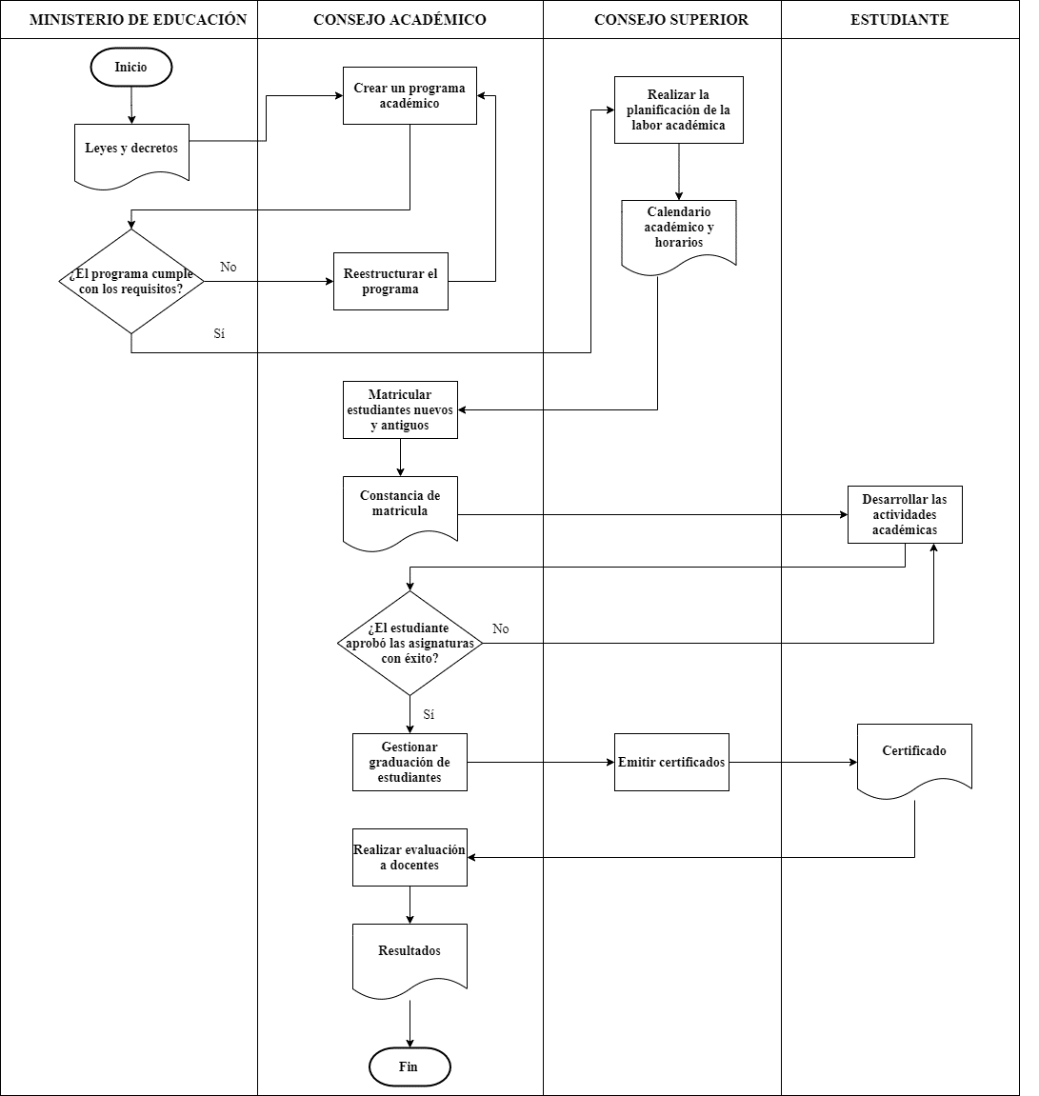
DIAGRAMA DE FLUJO PROCESO DE DOCENCIA

caracterizacionP4
 | MACROPROCESO MISIONAL PROCESO: INVESTIGACIÓN
OBJETIVO | Consolidar los procesos de investigación a través del fortalecimiento de grupos y semilleros, la gestión de proyectos de investigación, la participación en eventos científicos, tecnológicos y en publicaciones científicas para generar conocimiento que contribuya a la solución de problemáticas sociales, económicas y culturales.
ALCANCE | Este proceso va desde la formulación de un plan de acción de investigación hasta la evaluación de sus resultados
RESPONSABLE | Vicerrector de Investigación
PROVEEDORES | ENTRADAS | PROCEDIMIENTOS | SALIDAS | USUARIOS
Docentes y estudiantes, Vicerrectoria de investigación. | Políticas y lineamientos de investigación, aprobación de financiación de proyectos de investigación. | 1. Elaborar el plan de acción de investigación | Convocatorias a semilleros de investigación | Profesores, estudiantes y sector productivo
Redes de investigación, colciencias, sector productivo | Requisitos legales, Convocatorias y proyectos de investigación. | 2. Gestionar grupos y semilleros de investigación | Informes de avance en investigación | Profesores, estudiantes y sector productivo
Docentes asesores, Colciencias, redes de investigación | Convenios, proyectos y solicitudes de apoyo económico | 3. Gestionar y asesorar publicaciones | Publicaciones en revistas de investigación, asesorias y capacitaciones | Profesores, estudiantes y sector productivo
Vicerrectoría de investigación, Colciencias, Redes de investigación | Concepto para publicaciones, conceptos de propiedad intelectual. | 4. Seguimiento y evaluación de publicaciones. | Informes de ejecución presupuestal, Informes de gestión del proceso y resultados | Colciencias, comunidad educativa.
Vicerrectoría de investigación, Gestión del mejoramiento continuo. | Auditorías internas, encuestas de satisfacción del usuario. | 5. Definir y ejecutar planes de mejoramiento del proceso. | Plan de mejoramiento del proceso de investigación. | Vicerrectoría de investigación, Gestión del mejoramiento continuo, sector productivo.

 |  | INCLUIR AQUÍ UN LINK A LA(S) GRÁFICA(S) QUE MODELA(N) ESTE PROCEDIMIENTO (DIAGRAMAS DE FLUJO O MAPAS DE PROCESOS CRUZADOS)

Recursos | Documentos | Registros | Requisitos | Seguimiento
Talento humano (Profesionales en investigación, docentes y estudiantes, personal administrativo), Equipos tecnológicos, Instalaciones físicas, recursos económicos. | Leyes y decretos en ciencia y tecnología, Acuerdos de ciencia y tecnología de la institución. | Encuesta de satisfacción del usuario, Proyectos publicados y proyectos de investigación ejecutados. | Artículo 61 Constitución Política de Colombia | Control de procesos mediante periodicidad establecida
Medición
Indicador | Formula | Frecuencia Medición | Metas
$$\frac{\# de proyectos ejecutados}{\# total de proyectos publicados}$$
Porcentaje de proyectos de investigación aprobados y ejecutados |  | Cada semestre, o cuando Colciencias lo solicite | Ejecutar la gran cantidad de los proyectos publicados en revistas de investigación | Hacer verificaciones periodicas a los procesos involucrados

diagramaFlujoP4
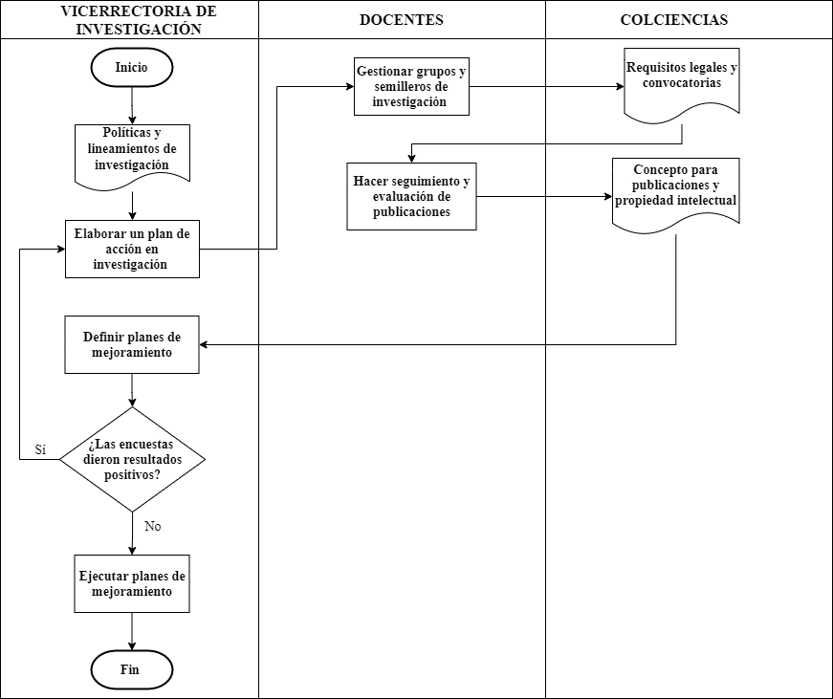
DIAGRAMA DE FLUJO PROCESO DE INVESTIGACIÓN

caracterizacionP5
 | MACROPROCESO MISIONAL PROCESO: EXTENSIÓN
OBJETIVO | Gestionar, fomentar y realizar seguimiento al registro de las actividades de extensión de la Universidad basado en el cumplimiento de los requisitos y procedimientos administrativos de la política de extensión según la normativa vigente.
ALCANCE | Reconocer las necesidades y oportunidades del entorno para el diseño, ejecución de programas, proyectos y actividades generando impacto en el desarrollo de los diferentes sectores de la sociedad.
RESPONSABLE | Vicerrector de extensión
PROVEEDORES | ENTRADAS | PROCEDIMIENTOS | SALIDAS | USUARIOS
Vicerrector de extensión, Docentes, estudiantes y grupos de investigación | Normatividad vigente, Direccionamiento estrategico | 1. Elaborar un plan de acción de las actividades a realizar que obedezcan a las directrices del direccionamiento estrategico de la institución. | Plan de acción en extensión | Unidades académicas y administrativas
Organizaciones públicas y privadas a nivel regional | Plan de desarrollo y de ordenamiento territorial, lineamientos del Ministerio de Educación | 2. Crear alianzas estratégicas con la sociedad. | Convenios que fortalecen la relación universidad-empresa- estado, Acompañamiento, difusión y publicación de las actividades desarrolladas en funcion de la proyección social universitaria | Organizaciones públicas y privadas a nivel regional, nacional e internacional.
Vicerrector de extensión, sociedad civil | Necesidades de la comunidad y de la sociedad que estan dentro del alcance de las políticas institucionales | 3. Efectuar seguimiento a los proyectos, programas y actividades. | Informes y reportes de la ejecución de los proyectos, programas y actividades. | Sociedad civil
Vicerrector de extensión, sociedad civil | Informes y reportes de la ejecución de los proyectos, programas y actividades. | 4. Elaborar y ejecutar Planes de Mejoramiento y acciones preventivas, correctivas y de mejora. | Planes de mejoramiento | Comunidad educativa y sociedad civil

 |  | INCLUIR AQUÍ UN LINK A LA(S) GRÁFICA(S) QUE MODELA(N) ESTE PROCEDIMIENTO (DIAGRAMAS DE FLUJO O MAPAS DE PROCESOS CRUZADOS)

Recursos | Documentos | Registros | Requisitos | Seguimiento
Personal adscrito a las unidades academicas de la universidad, Instalaciones físicas, recursos tecnológicos, recursos económicos. | Direccionamiento estrategico de la instirución, Plan Nacional de desarrollo, reglamento institucional vigente. | Convenios, informes y reportes de la ejecución. | Ley 30 de 1992 del Ministerio de Educación Nacional "Por la cual se organiza el servicio público de la Educación Superior" Artículos 6 y 120 | Control de procesos mediante periodicidad establecida
Medición
Indicador | Formula | Frecuencia Medición | Metas
$$\frac{\# de convenios}{\# empresas regionales}$$
Porcentaje de convenios con respecto a el numero de empresas de orden regional |  | Cada semestre | Tener convenios con la mayoría de empresas de la región. | Hacer verificaciones periodicas a los procesos involucrados

diagramaFlujoP5
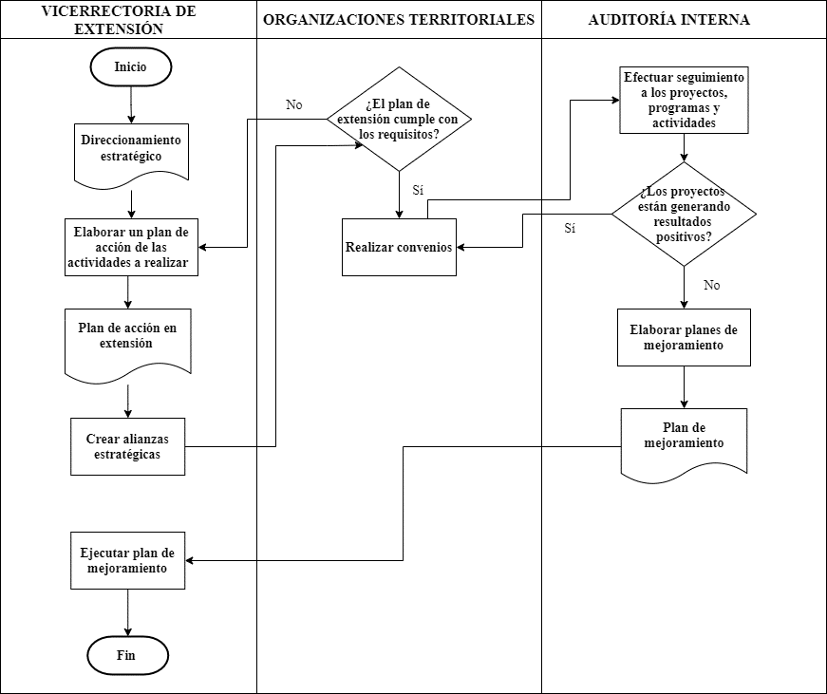
DIAGRAMA DE FLUJO PROCESO DE EXTENSIÓN

caracterizacionP6
 | MACROPROCESO DE APOYO PROCESO: BIENESTAR UNIVERSITARIO
OBJETIVO | Propiciar espacios que permitan el desarrollo de las diferentes dimensiones del ser Humano, generando en el entorno dimensiones que potencialicen en el individuo el ser, estar, pertenecer, proyectar y transformar, impulsando sus capacidades y por ende apoyando el proceso educativo de manera integral.
ALCANCE | Este proceso va desde la identificación de necesidades, expectativas e intereses de los diferentes miembros de la Comunidad Universitaria, en lo referente al desarrollo de las dimensiones del ser, hasta las acciones de mejora que garanticen la efectividad de los programas y actividades.
RESPONSABLE | Coordinador de bienestar universitario
PROVEEDORES | ENTRADAS | PROCEDIMIENTOS | SALIDAS | USUARIOS
Comunidad universitaria, docentes,director de bienestar universitario | Normativa, sugerencias, encuestas. | 1. Hacer un diagnóstico de necesidades, expectativas e intereses de la Comunidad Universitaria | Informe de diagnóstico | Comunidad universitaria
Director y psicologos de bienestar universitario | Informe diagnóstico, encuestas, sugerencias, solicitudes | 2. Diseñar programas y actividades | Plan de programas y actividades | Comunidad universitaria
Director y psicologos de bienestar universitario | Recursos económicos, plan de programas y actividades | 3. Establecer responsabilidades y presupuesto | Cronograma de actividades y encargados | Comunidad universitaria, docentes
Personal de publicidad Bienestar universitario | Cronograma de actividades y encargados | 4. Hacer difusión de programas y actividades | Publicidad y publicaciones en redes sociales de la institución | Comunidad universitaria
Comunidad universitaria, docentes,bienestar universitario | Cronograma de actividades y encargados | 5. Desarrollar programas y actividades | Informes y evidencias de las actividades | Bienestar universitario, comunidad universitaria, personal del area administrativa
Proceso de evaluación, bienestar universitario, auditoría interna | Informes de auditorias internas | 6. Realizar una evaluación a los programas y actividades | Informe de evaluación de impacto y pertinencia de programas y actividades. | Bienestar universitario, comunidad universitaria, personal del area administrativa
Auditoría interna, bienestar universitario | Informe de evaluación de impacto y pertinencia de programas y actividades. | 7. Planear y realizar acciones de mejora | Plan de mejoramiento | Bienestar universitario, comunidad universitaria, personal del area administrativa
 |  | INCLUIR AQUÍ UN LINK A LA(S) GRÁFICA(S) QUE MODELA(N) ESTE PROCEDIMIENTO (DIAGRAMAS DE FLUJO O MAPAS DE PROCESOS CRUZADOS)

Recursos | Documentos | Registros | Requisitos | Seguimiento
Talento humano (Director de bienestar universitario, Psicologos, personal de bienestar universitario en general), Recursos económicos, Recursos tecnológicos, Instalaciones físicas, diferentes herramientas utilizadas para la realización de actividades. | Plan de programas y actividades, Informes y evidencias de las actividades, Informe de evaluación de impacto y pertinencia de programas y actividades | Sugerencias, encuestas, solicitudes | Ley 30/92, Ley 181/95, Ley 397/97, Ley 70/93, Decreto 80/80, Decreto 2566/03, compes 1033, constitución art 52 | Control de procesos mediante periodicidad establecida
Medición
Indicador | Formula | Frecuencia Medición | Metas
$$\frac{\# de estudiantes atendidos}{\# total de estudiantes}$$
Porcentaje de estudiantes atendidos con respecto al total de estudiantes de la comunidad universitaria |  | Cada semestre | Atender las necesidades de todos los estudiantes de la comunidad universitaria | Hacer verificaciones periodicas a los procesos involucrados

diagramaFlujoP6
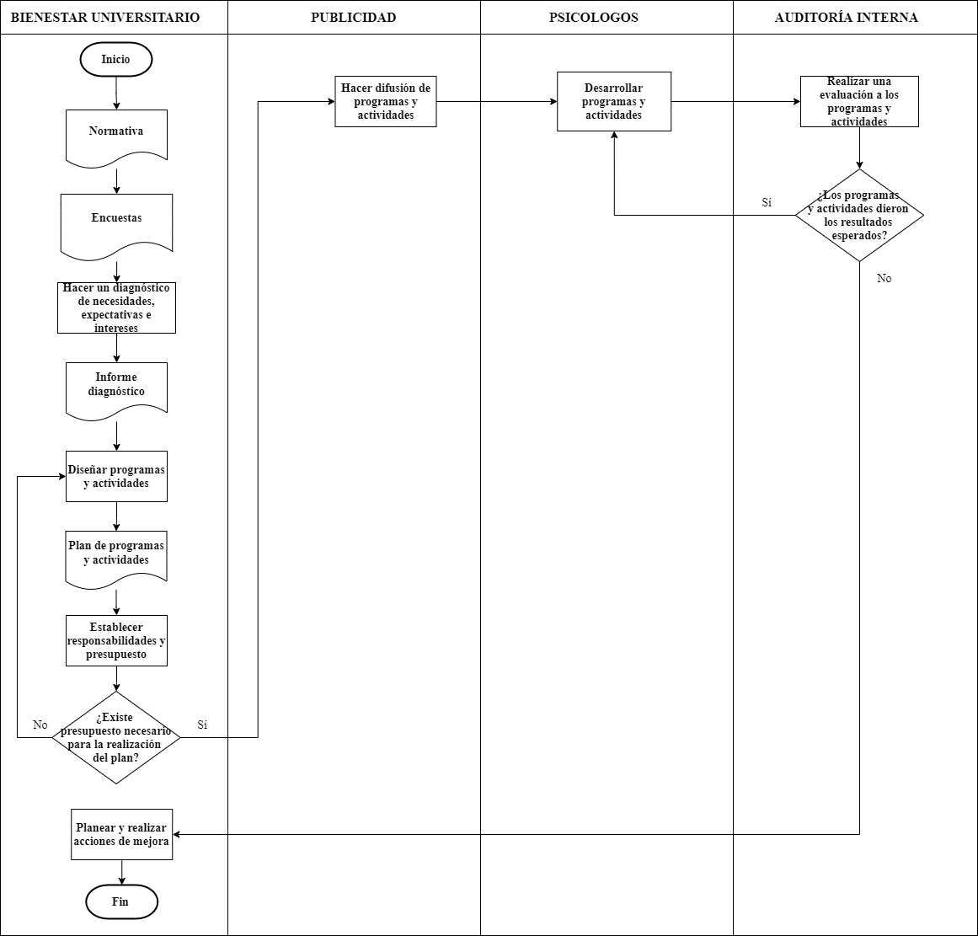
DIAGRAMA DE FLUJO DEL PROCESO DE BIENESTAR UNIVERSITARIO

